Trang_bìa
Posts and Telecommunications Institute of Technology |  |  |  |  |  |  | Thiết kế |  | Tài liệu phát triển |  | Tên hệ thống |  | Bán thực phẩm Organic |  |  |  | Người tạo |  | Ngày tạo
 |  |  |  |  |  |  |  |  |  |  |  |  |  |  |  |  | Người cập nhật |  | Ngày cập nhật
 |  |  |  |  |  |  |  |  |  |  | Màn hình (ID) |  | Thanh toán |  | Màn hình (Tên) |  | Thanh toán đơn hàng

 | Website bán thực phẩm Organic Tài liệu phát triển hệ thống

 | Version 1.0

 |  |  |  |  |  |  |  |  |  | 1. Mục đích |  |  | 7. Giao diện màn hình
 |  |  |  |  |  |  |  |  |  | 2. Giới hạn hoạt động |  |  | 8. Danh sách hạng mục
 |  |  |  |  |  |  |  |  |  | 3. Giới hạn hệ thống |  |  | 9. Khái quát chức năng
 |  |  |  |  |  |  |  |  |  | 4. Chức năng liên quan |  |  | 10. Xử lý chi tiết
 |  |  |  |  |  |  |  |  |  | 5. Không bao gồm
 |  |  |  |  |  |  |  |  |  | 6. Sơ đồ

Posts and Telecommunications Institute of Technology |  |  |  |  |  |  | Thiết kế |  | Tài liệu phát triển |  | Tên hệ thống |  | Bán thực phẩm Organic |  |  |  | Người tạo |  | Ngày tạo
 |  |  |  |  |  |  |  |  |  |  |  |  |  |  |  |  | Người cập nhật |  | Ngày cập nhật
 |  |  |  |  |  |  |  |  |  |  | Màn hình (ID) |  | Thanh toán |  | Màn hình (Tên) |  | Thanh toán đơn hàng

 | Lịch sử chỉnh sửa

 | Ver |  | Ngày cập nhật |  |  | Nội dung cập nhật |  |  |  |  |  |  | Người cập nhật
 |  |  |  |  |  |  |  |  |  |  |  |  |  | Ngày duyệt |  | Người duyệt |  | Ngày duyệt |  | Người duyệt
 | 1 |  |  |  |  | Tạo mới

Posts and Telecommunications Institute of Technology |  |  |  |  |  |  | Thiết kế |  | Tài liệu phát triển |  | Tên hệ thống |  | Bán thực phẩm Organic |  |  |  | Người tạo |  | Ngày tạo
 |  |  |  |  |  |  |  |  |  |  |  |  |  |  |  |  | Người cập nhật |  | Ngày cập nhật
 |  |  |  |  |  |  |  |  |  |  | Màn hình (ID) |  | Thanh toán |  | Màn hình (Tên) |  | Thanh toán đơn hàng

 | 1. Mục đích
 |  | - Dùng để thanh toán đơn hàng
 |  | - Người dùng điền các thông tin đầy đủ đến tiến hành thanh toán
 |  | - Sau đó tiến hành bấm nút 'Tiến hành thanh toán' để mua hàng

 | 2. Giới hạn hoạt động
 |  | Không có

 | 3. Giới hạn hệ thống
 |  | Không có

 | 4. Chức năng liên quan
 |  | Không có

 | 5. Không bao gồm
 |  | Không có

Posts and Telecommunications Institute of Technology |  |  |  |  |  |  | Thiết kế |  | Tài liệu phát triển |  | Tên hệ thống |  | Bán thực phẩm Organic |  |  |  | Người tạo |  | Ngày tạo
 |  |  |  |  |  |  |  |  |  |  |  |  |  |  |  |  | Người cập nhật |  | Ngày cập nhật
 |  |  |  |  |  |  |  |  |  |  | Màn hình (ID) |  | Thanh toán |  | Màn hình (Tên) |  | Thanh toán đơn hàng

Màn hình thanh toán
 | 6. Sơ đồ

Khởi động
hệ thống

màn hình Menu

Account
Bills

 | Table

 |  |  | № | Loại | Tên |  |  |  |  |  | I/O | Ghi chú
 |  |  | 1 | M | Bills |  |  | Table Thanh toán, hóa đơn |  |  | I
 |  |  | 2 |  |  |  |  | /api/bill/calc |  |  | O | Tính toán giá tiền, giá ship, giá khuyến mãi
 |  |  | 4 |  |  |  |  | /api/location/province |  |  | O | Hiện thị danh sách tỉnh\TP, quận\huyện
 |  |  | 5 |  |  |  |  | /api/auth/profile |  |  | O | Hiện thị thông tin người dùng, sản phẩm trong giỏ
 |  |  | 6 |  |  |  |  | /api/bill/create |  |  | I | Tiến hành thanh toán, tạo hóa đơn
 |  |  | 7 | M | Account |  |  | Table tài khoản khách hàng |  |  | I/O
 |  |  | 8
 |  |  | 9
 |  |  | 10

 |  |  |  | ※ Loại (M: Master / T: Transaction table / Ⅰ: INI file / W: work table / V: view / S: stored procedures / L: SQL loader / F: file)

Thiết_kế
Posts and Telecommunications Institute of Technology |  |  |  | Thiết kế |  |  | Tài liệu phát triển |  |  |  |  |  | Tên hệ thống |  |  |  | Bán thực phẩm Organic |  |  |  | Người tạo | Ngày tạo
 |  |  |  |  |  |  |  |  |  |  |  |  |  |  |  |  |  |  |  |  | Người cập nhật | Ngày cập nhật
 |  |  |  |  |  |  |  |  |  |  |  |  | Màn hình (ID) |  |  |  | Thanh toán |  | Màn hình (Tên) |  | Thanh toán đơn hàng

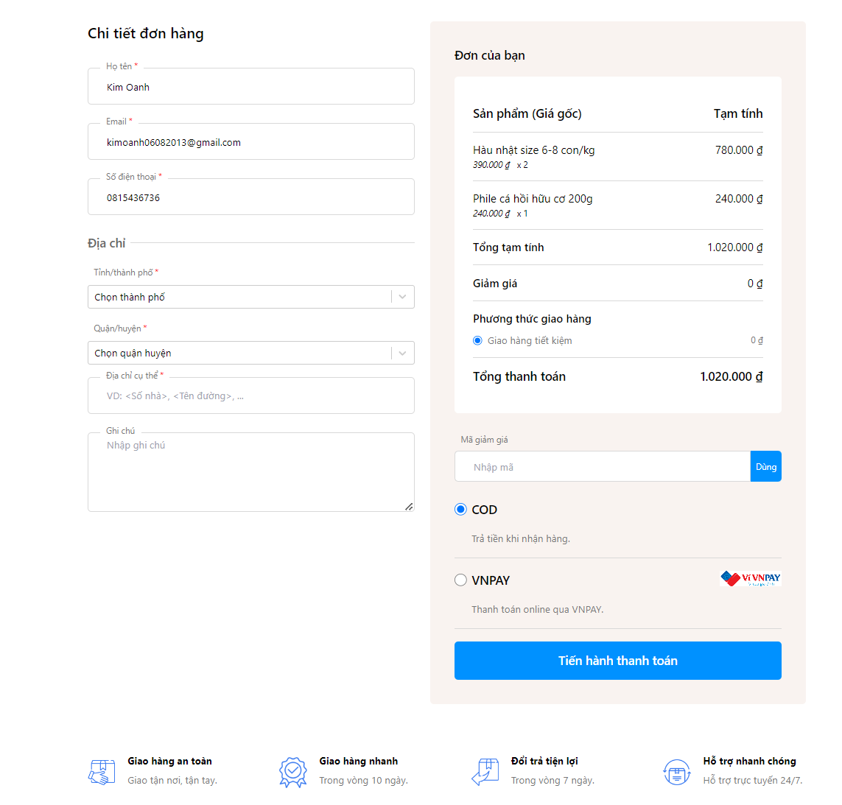
 | 7. Giao diện màn hình

Posts and Telecommunications Institute of Technology |  |  |  | Thiết kế |  |  | Tài liệu phát triển |  |  |  |  |  | Tên hệ thống |  |  |  | Bán thực phẩm Organic |  |  |  | Người tạo | Ngày tạo
 |  |  |  |  |  |  |  |  |  |  |  |  |  |  |  |  |  |  |  |  | Người cập nhật | Ngày cập nhật
 |  |  |  |  |  |  |  |  |  |  |  |  | Màn hình (ID) |  |  |  | Thanh toán |  | Màn hình (Tên) |  | Thanh toán đơn hàng

 | 8. Danh sách hạng mục
 |  | [Vùng hiển thị cố định]
 |  | № | Tên hạng mục |  | Control |  |  |  |  | Nội dung hiển thị |  |  |  |  |  |  |  |  | Ý nghĩa
 |  | 1 | Họ tên |  |  | TextView |  |  |  |  |  | Họ tên người dùng |  |  |  |  |  |  |  | Mô tả nội dung nhập cho người dùng
 |  | 2 | Email |  |  | TextView |  |  |  |  |  | Email người dùng' |  |  |  |  |  |  |  | Mô tả nội dung nhập cho người dùng
 |  | 3 | Số điện thoại |  |  | TextView |  |  |  |  |  | Số điện thoại |  |  |  |  |  |  |  | Mô tả nội dung nhập cho người dùng
 |  | 4 | Tỉnh/thành phố |  |  | TextView |  |  |  |  |  | Tỉnh/Thành phố giao hàng |  |  |  |  |  |  |  | Mô tả nội dung nhập cho người dùng
 |  | 5 | Quận/huyện |  |  | TextView |  |  |  |  |  | Quận/huyện giao hàng |  |  |  |  |  |  |  | Mô tả nội dung nhập cho người dùng
 |  | 6 | Địa chỉ cụ thể |  |  | TextView |  |  |  |  |  | Địa chỉ giao hàng cụ thể |  |  |  |  |  |  |  | Mô tả nội dung nhập cho người dùng
 |  | 7 | Ghi chú |  |  | TextView |  |  |  |  |  | Ghi chú thêm |  |  |  |  |  |  |  | Mô tả nội dung nhập cho người dùng
 |  | 8 | Thông tin sản phẩm |  |  | TextView |  |  |  |  |  | Tóm tắt thông tin sản phẩm |  |  |  |  |  |  |  | Mô tả nội dung nhập cho người dùng
 |  | 9 | Tổng tạm tính |  |  | TextView |  |  |  |  |  | Tổng tạm tính giá trị đơn hàng |  |  |  |  |  |  |  | Mô tả nội dung nhập cho người dùng
 |  | 10 | Giảm giá |  |  | TextView |  |  |  |  |  | Tổng giảm giá nếu có |  |  |  |  |  |  |  | Mô tả nội dung nhập cho người dùng
 |  | 11 | Phương thức giao hàng |  |  | TextView |  |  |  |  |  | Đơn vị vận chuyển |  |  |  |  |  |  |  | Mô tả nội dung nhập cho người dùng
 |  | 12 | Mã giảm giá |  |  | TextView |  |  |  |  |  | Điền mã giảm giá nếu có |  |  |  |  |  |  |  | Mô tả nội dung nhập cho người dùng
 |  | 13 | COD |  |  |  |  |  |  |  |  |  |  |  |  |  |  |  |  | Mô tả nội dung nhập cho người dùng
 |  | 14 | VNPAY |  |  |  |  |  |  |  |  |  |  |  |  |  |  |  |  | Mô tả nội dung nhập cho người dùng
 |  | 15 |  |  |  |  |  |  |  |  |  |  |  |  |  |  |  |  |  | Mô tả nội dung nhập cho người dùng

 |  | [Vùng nhập]
 |  | № | Tên hạng mục | Loại dữ liệu | Độ dài |  |  | Bắt buộc |  |  | I/O |  | Control |  |  | Format |  | Ghi chú
 |  | 1 | Họ tên | Chuỗi chữ |  |  |  |  | Y |  | I/O |  |  | TextView
 |  | 2 | Email | Chuỗi chữ |  |  |  |  | Y |  | I/O |  |  | TextView
 |  | 3 | Số điện thoại | Chuỗi số |  |  |  |  | Y |  | I/O |  |  | TextView
 |  | 4 | Tỉnh/thành phố | Chuỗi chữ |  |  |  |  | Y |  | I/O |  |  | Spinner
 |  | 5 | Quận/huyện | Chuỗi số |  |  |  |  | Y |  | I/O |  |  | Spinner
 |  | 6 | Địa chỉ cụ thể | Chuỗi chữ |  |  |  |  | Y |  | I |  |  | TextView
 |  | 7 | Ghi chú | Chuỗi chữ |  |  |  |  |  |  | I |  |  | TextView
 |  | 8 | Mã giảm giá | Chuỗi chữ |  |  |  |  | Y |  | I/O |  |  | TextView
 |  | 9 | COD | Chuỗi chữ |  |  |  |  | Y/N |  | I/O |  |  | Checkbox
 |  | 10 | VNPAY | Chuỗi chữ |  |  |  |  | Y/N |  | I/O |  |  | Checkbox

Posts and Telecommunications Institute of Technology |  |  |  | Thiết kế |  |  | Tài liệu phát triển |  |  |  |  |  | Tên hệ thống |  |  |  | Bán thực phẩm Organic |  |  |  | Người tạo | Ngày tạo
 |  |  |  |  |  |  |  |  |  |  |  |  |  |  |  |  |  |  |  |  | Người cập nhật | Ngày cập nhật
 |  |  |  |  |  |  |  |  |  |  |  |  | Màn hình (ID) |  |  |  | Thanh toán |  | Màn hình (Tên) |  | Thanh toán đơn hàng

 |  | [Vùng nút]
 |  | № | Tên hạng mục |  | Control |  |  |  |  |  |  |  |  |  | Ghi chú
 |  | 1 | Dùng |  | Button
 |  | 2 | COD |  | Checkbox
 |  | 3 | VNPAY |  | Checkbox
 |  | 4 | Tiến hành thanh toán |  | Button
 | 9. Khái quát chức năng
 |  | (1) Hiển thị ban đầu
 |  |  | 1. Hiển thị màn hình ở trạng thái ban đầu

 |  | (2) Nhập thông tin cá nhân
 |  |  | 1. Nhập họ tên khách hàng
 |  |  | 2. Nhập email
 |  |  | 3. Nhập số điện thoại

 |  | (3) Nhập địa chỉ giao hàng
 |  |  | 1. Chọn tỉnh/thành phố
 |  |  | 2. Chọn quận huyên/xã
 |  |  | 3. Nhập địa chỉ cụ thể
 |  |  | 4. Nhập ghi chú nếu có

 |  | (4) Tạm tính đơn hàng

 |  | (5) Mã giảm giá
 |  |  | 1. Vùng nhập mã giảm giá

 |  | (6) Vùng chọn hình thức thanh toán
 |  |  | 1.1 Thanh toán khi nhận hàng
 |  |  | 1.2 Thanh toán bằng Vnpay

Posts and Telecommunications Institute of Technology |  |  |  | Thiết kế |  |  | Tài liệu phát triển |  |  |  |  |  | Tên hệ thống |  |  |  | Bán thực phẩm Organic |  |  |  | Người tạo | Ngày tạo
 |  |  |  |  |  |  |  |  |  |  |  |  |  |  |  |  |  |  |  |  | Người cập nhật | Ngày cập nhật
 |  |  |  |  |  |  |  |  |  |  |  |  | Màn hình (ID) |  |  |  | Thanh toán |  | Màn hình (Tên) |  | Thanh toán đơn hàng

 | 10. Xử lý chi tiết
 |  | (1) Hiển thị ban đầu
 |  |  | Xem chi tiết
 |  | (2) Nhập thông tin cá nhân
 |  |  | Xem chi tiết
 |  | (3) Nhập địa chỉ giao hàng
 |  |  | Xem chi tiết
 |  | (4) Tạm tính đơn hàng
 |  |  | Xem chi tiết
 |  | (5) Mã giảm giá
 |  |  | Xem chi tiết
 |  | (6) Hoàn tất thanh toán
 |  |  | Xem chi tiết

 | "Vui lòng nhập email"
 | "Vui lòng nhập mật khẩu"
 | "Email không đúng định dạng"
 | "Mật khẩu tối thiểu 6 kí tự có chứ chữ hoa, chữ thường và kí tự số"

XuLi10.2
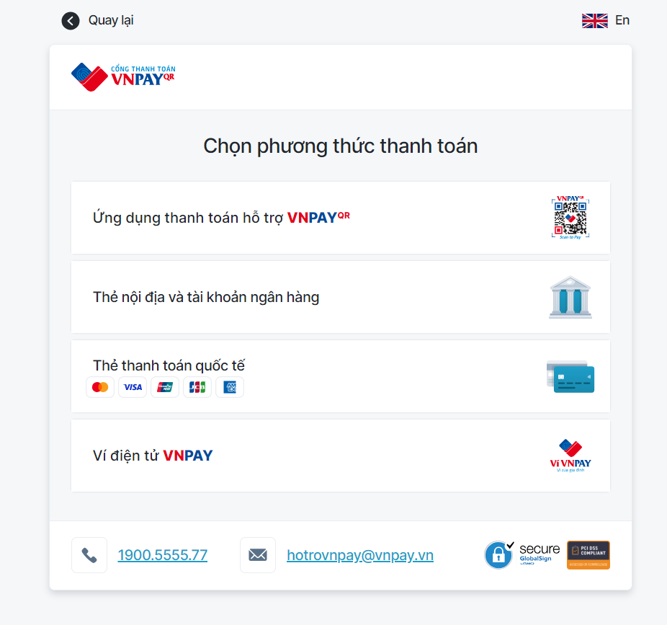
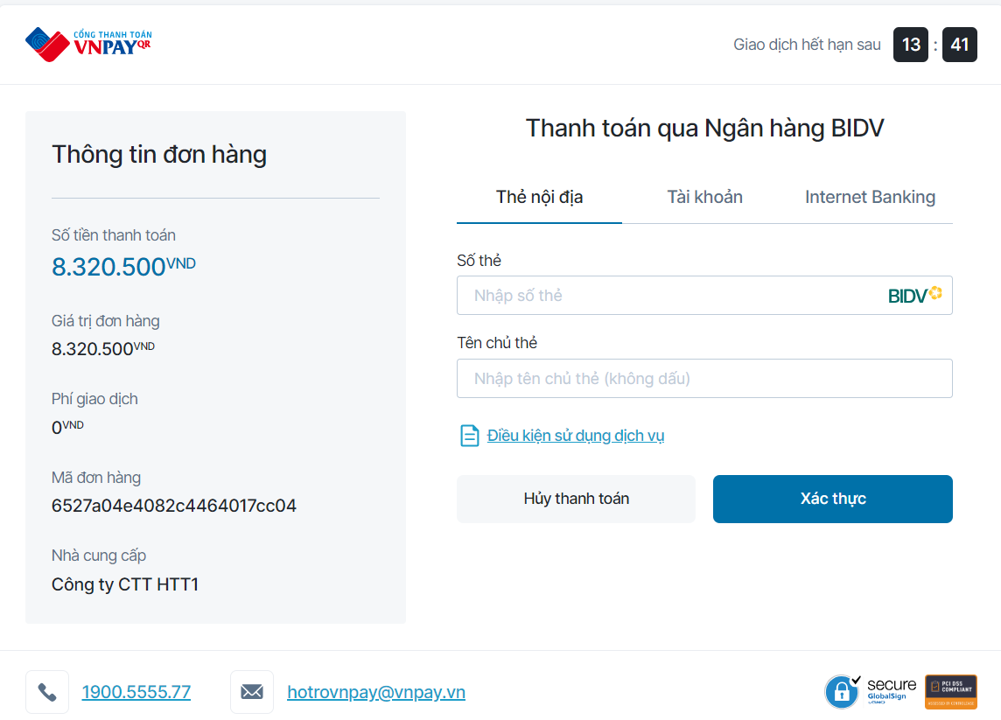
Posts and Telecommunications Institute of Technology |  |  |  |  |  | Thiết kế |  | Tài liệu phát triển | Tên hệ thống | Bán thực phẩm Organic |  | Người tạo | Ngày tạo
 |  |  |  |  |  |  |  |  |  |  |  | Người cập nhật | Ngày cập nhật
 |  |  |  |  |  |  |  |  | Màn hình (ID) | Thanh toán | Màn hình (Tên) | Thanh toán đơn hàng

 | 10. Xử lý chi tiết
 |  | (3) Nhập địa chỉ giao hàng
 |  |  | 1. Nhấn vào input 'Chọn thành phố'
 |  |  | 2. Hiển thị dialog để người dùng chọn option
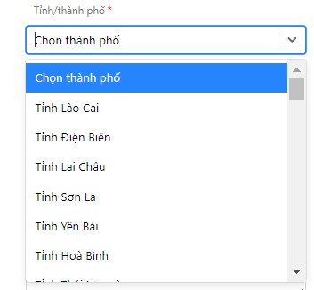

 |  |  |  |  | Giao diện minh hoạ

 |  |  | 3. Hiển thị dialog để người dùng chọn option

 |  | (4). Chọn quận/huyện, hiển thị danh sách huyện theo thành phố đã chọn
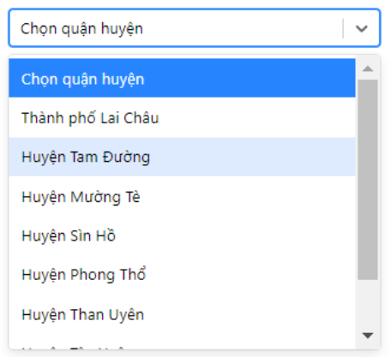

 |  |  |  |  |  |  | Giao diện minh hoạ

 |  |  | (5) Dùng mã khuyến mãi
 |  |  |  | 1. Nhập mã khuyến mãi
 |  |  |  | 2. Bấm nút 'Dùng'

 |  |  | (6)Chọn hình thức thanh toán
 |  |  |  | 6a) Thanh toán bằng tiền mặt
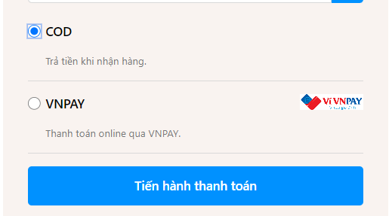

 |  |  |  | 6b) Thanh toán bằng VNPAY
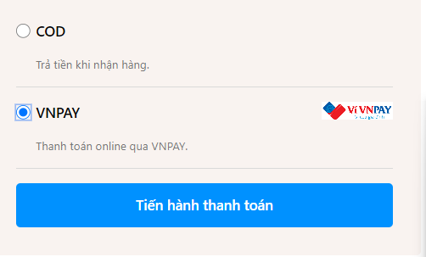

 |  |  |  | - Khi chọn màn hình thanh toán bằng VNPAY thì hệ thống chuyển sang trang thanh toán của VNPAY
 |  |  |  | - Khách hàng tiến hành thanh toán trên cổng thanh toán của VNPAY

XuLi10.3
Posts and Telecommunications Institute of Technology |  |  |  |  |  |  |  | Thiết kế |  |  | Tài liệu phát triển |  | Tên hệ thống |  | Bán thực phẩm Organic |  |  |  | Người tạo | Ngày tạo
 |  |  |  |  |  |  |  |  |  |  |  |  |  |  |  |  |  |  | Người cập nhật | Ngày cập nhật
 |  |  |  |  |  |  |  |  |  |  |  |  | Màn hình (ID) |  | Thanh toán | Màn hình (Tên) |  |  | Thanh toán đơn hàng

 | 10. Xử lý chi tiết
 |  | (6) Lưu hồ sơ
 |  |  | 1. Nhấn button 'Tiến hành thanh toán' thanh toán đơn hàng
 |  |  | 2. Xử lý check
 |  |  |  |  |  |  |  |  |  |  |  |  |  |  |  |  | (client -src\components\pages\checkoutPage\index.tsx)
 |  |  |  | № | Tên hạng mục |  |  |  | Nội dung check |  |  |  |  |  |  |  | Message Code
 |  |  |  | 1 | Họ tên |  |  |  | Trường hợp chưa nhập họ và tên |  |  |  |  |  |  |  | MISSING_NAME
 |  |  |  | 2 | Email |  |  |  | Trường hợp chưa nhập Email |  |  |  |  |  |  |  | MISSING_EMAIL
 |  |  |  | 3 | Số điện thoại |  |  |  | Trường hợp chưa nhập số điện thoại |  |  |  |  |  |  |  | MISSING_PHONE
 |  |  |  | 4 | Tỉnh/thành phố |  |  |  | Trường hợp chưa nhập 'Tỉnh/thành phố' |  |  |  |  |  |  |  | MISSING_ADDRESS
 |  |  |  | 5 | Quận/huyện |  |  |  | Trường hợp chưa nhập 'Quận/huyện' |  |  |  |  |  |  |  | MISSING_ADDRESS
 |  |  |  | 6 | Địa chỉ cụ thể |  |  |  | Trường hợp chưa nhập 'Địa chỉ cụ thể' |  |  |  |  |  |  |  | MISSING_DETAIL_ADDRESS
 |  |  |  | 9 | COD |  |  |  | Trường hợp chưa chọn hình thức thanh toán |  |  |  |  |  |  |  | không có
 |  |  |  | 10 | VNPAY |  |  |  | Trường hợp chưa chọn hình thức thanh toán |  |  |  |  |  |  |  | không có

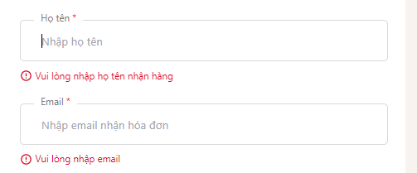

 |  |  |  |  |  | Hình ảnh minh họa lỗi chưa nhập thông tin

 |  |  |  | 3. Lưu dữ liệu lên firebase
 |  |  |  |  | a. Update ảnh
 |  |  |  |  |  | *. Lưu ảnh đại diện lên FirbaseStorage
 |  |  |  |  |  | **. Get link của image từ FireaseStorage

 |  |  |  |  | b. Truy xuất dữ liệu bị thay đổi khi người dùng input trên view
 |  |  |  |  | Đối tượng |  |  |  |  | Truy xuất từ View
 |  |  |  |  | Bill |  |  |  |  | Bill.phone |  |  |  | = [Vùng nhập].getText
 |  |  |  |  |  |  |  |  |  | Bill.address.province |  |  |  | = [Vùng nhập].getText
 |  |  |  |  |  |  |  |  |  | Bill.address.district |  |  |  | = [Vùng nhập].getText
 |  |  |  |  |  |  |  |  |  | Bill.address.address |  |  |  | = [Vùng nhập].getText
 |  |  |  |  |  |  |  |  |  | Bill.account |  |  |  | = [Vùng nhập].getText
 |  |  |  |  |  |  |  |  |  | Bill.discountCode |  |  |  | = [Vùng nhập].getText
 |  |  |  |  |  |  |  |  |  | Bill.total |  |  |  | = [Vùng nhập].getText
 |  |  |  |  |  |  |  |  |  | Bill.products |  |  |  | = [Vùng nhập].getText
 |  |  |  |  |  |  |  |  |  | Bill.ship |  |  |  | = [Vùng nhập].getText

 |  |  |  |  | c. Update dữ liệu lên Mongodb
 |  |  |  |  | Table |  |  |  | BIll
 |  |  |  |  | Api tạo hóa đơn |  |  |  | http://localhost:8000/api/bill/create

 |  |  |  | 4. Nếu phát sinh lỗi, thông báo tại màn hình này |  |  |  |  |  |  |  | (Lỗi xuất ra của hệ thống)
 |  |  |  | Ngược lại, thành công thì thông báo thành công và quay lại màn hính chính của ứng dụng

 |  |  |  |  | Thông báo |  |  | Trường hợp |  |  |  |  |  |  |  |  |  | Message Code
 |  |  |  |  | SUCCESS |  |  | Lưu thông tin thành công |  |  |  |  |  |  |  |  |  | Chuyển trang thanh toán thành công
 |  |  |  |  | FAIL |  |  | Lỗi kết nối mạng |  |  |  |  |  |  |  |  |  | CHECKOUT_ERROR

 |  |  |  | 5. Thanh toán thành công

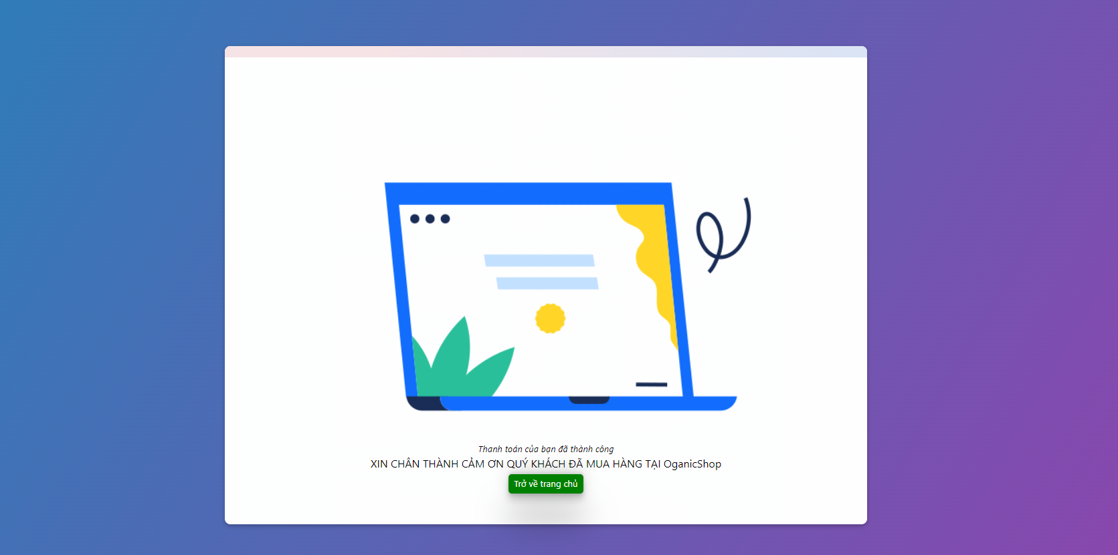

 |  |  |  |  |  |  | Hình ảnh minh họa thanh toán thành công

